平倉權益曲線圖
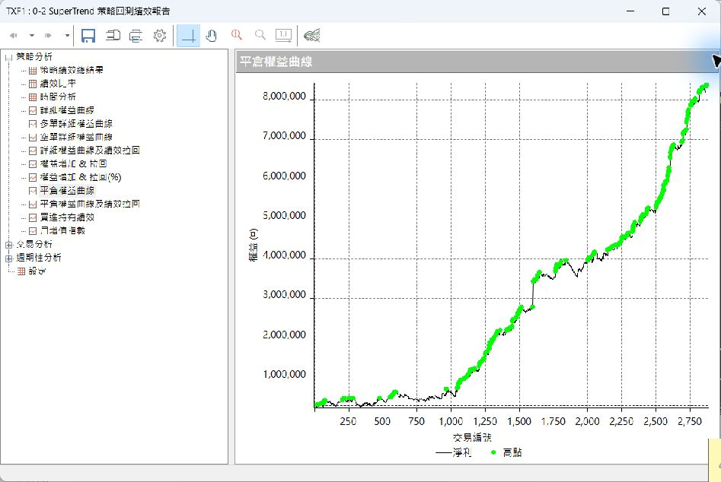
平倉權益曲線圖（MultiCharts 策略回測績效報告截圖）
狀態：待補。須開啟 Capital MultiCharts 載入策略工作區、於「策略回測績效報告」擷取平倉權益曲線後貼入本分頁；亦可將截圖存成 screenshots\<策略名稱>.png，重跑 scripts\build_summary.py 即自動嵌入。注意：最佳化於 E:\Jobe\群益交易程式\ 執行，該磁碟目前已連線本機，最新 .wsp 修改時間 2026-09-29（Capital MultiCharts64 在 C:\Capital\）；載入工作區後仍須確認 input 現值與「所有參數設定值」一致。

0-規原(金叉做多) | 已嵌入截圖
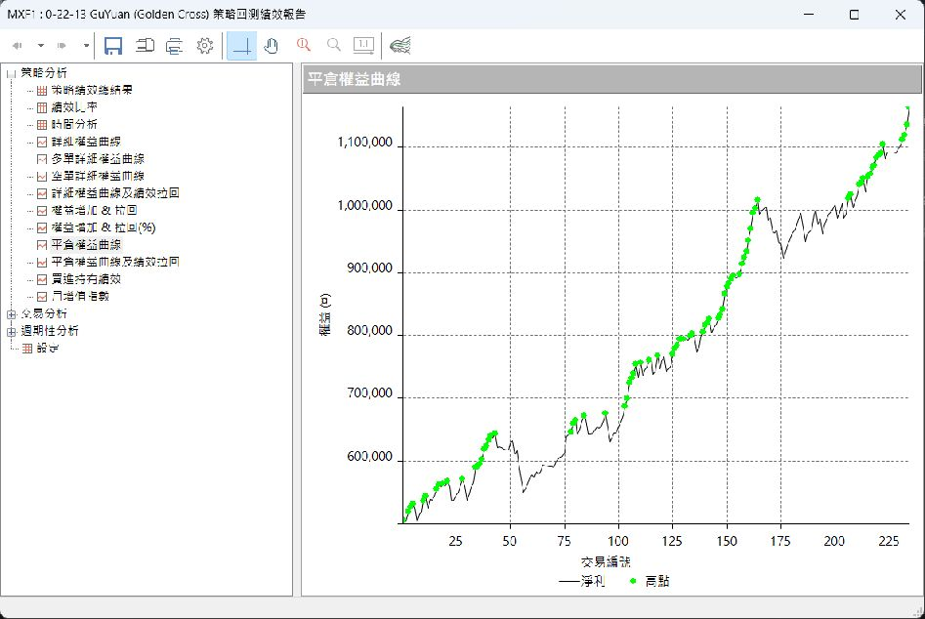
1-AR波動通道(做多) | 已嵌入截圖
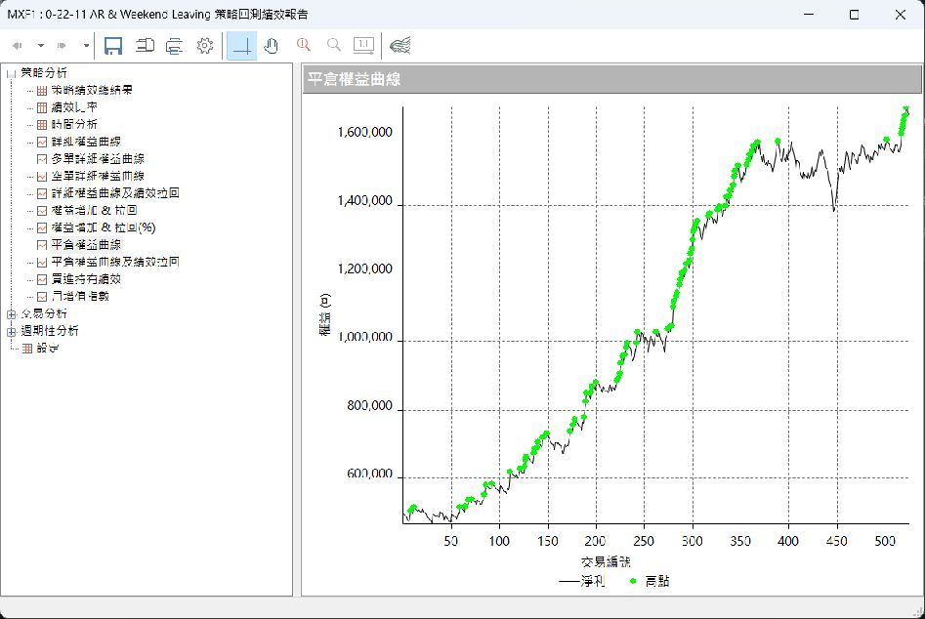
2-極致波段Pro(做多) | 已嵌入截圖
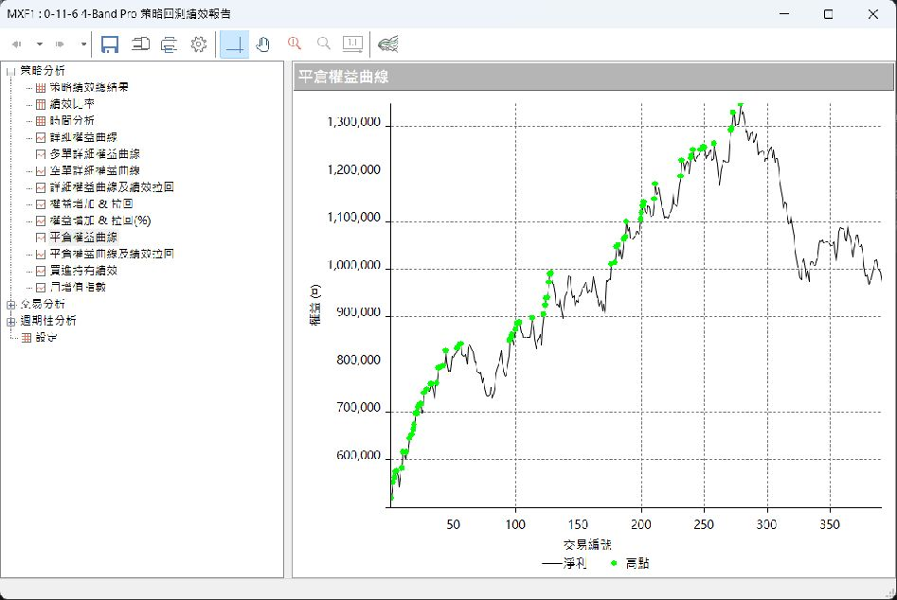
3-規原(順勢做多) | 已嵌入截圖
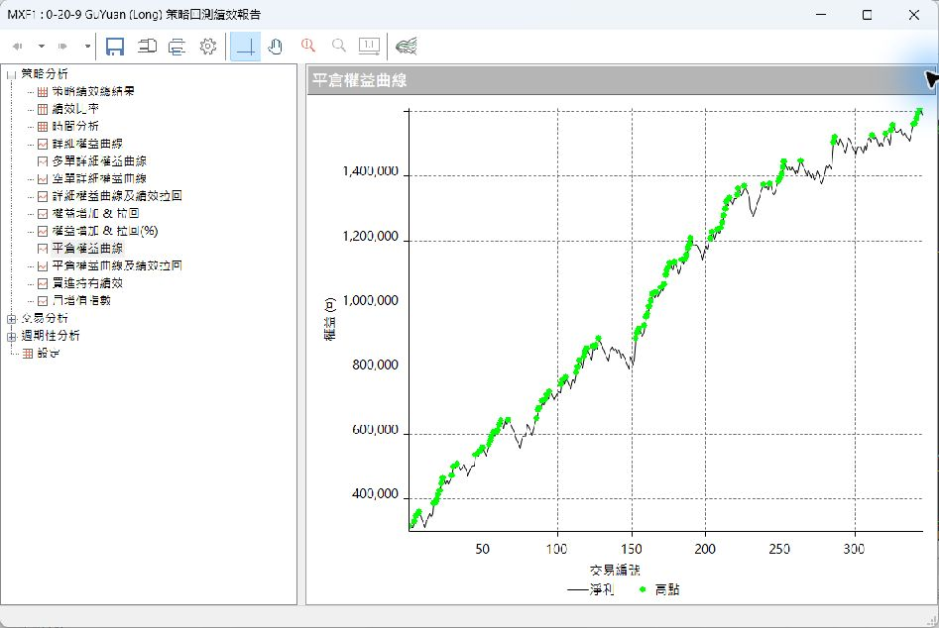
4-極致波段(做多) | 已嵌入截圖
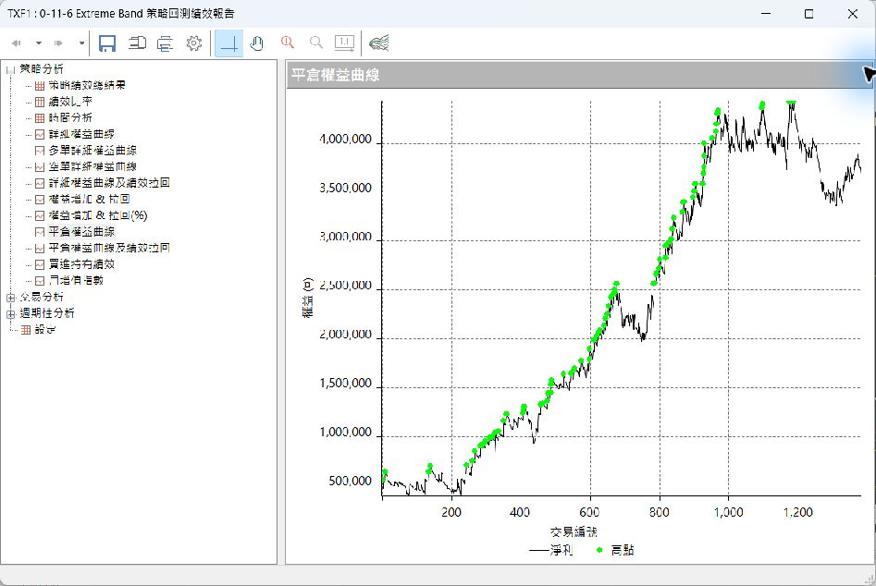
5-肯特納通道(做多) | 已嵌入截圖
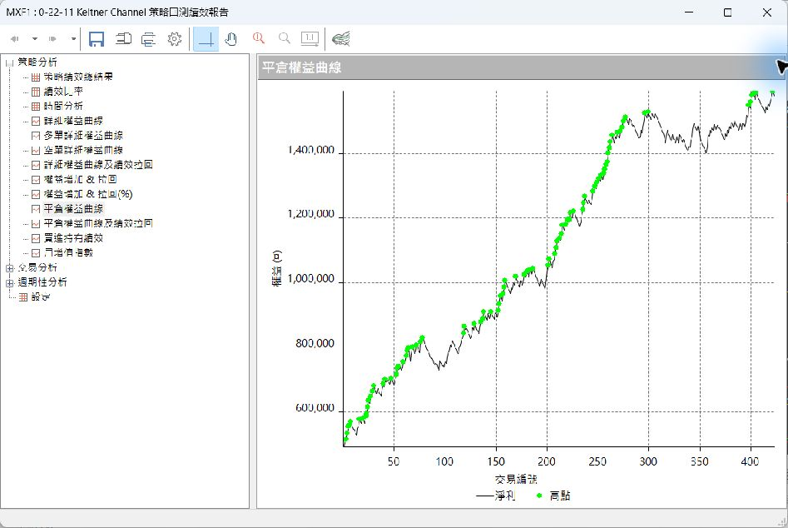
6-黑馬靈通道(做多) | 已嵌入截圖
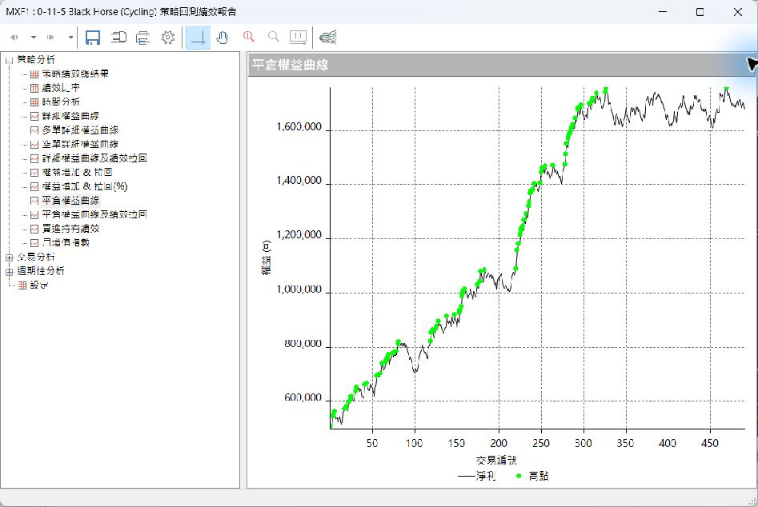
7-威廉指數(同KD、做空) | 已嵌入截圖
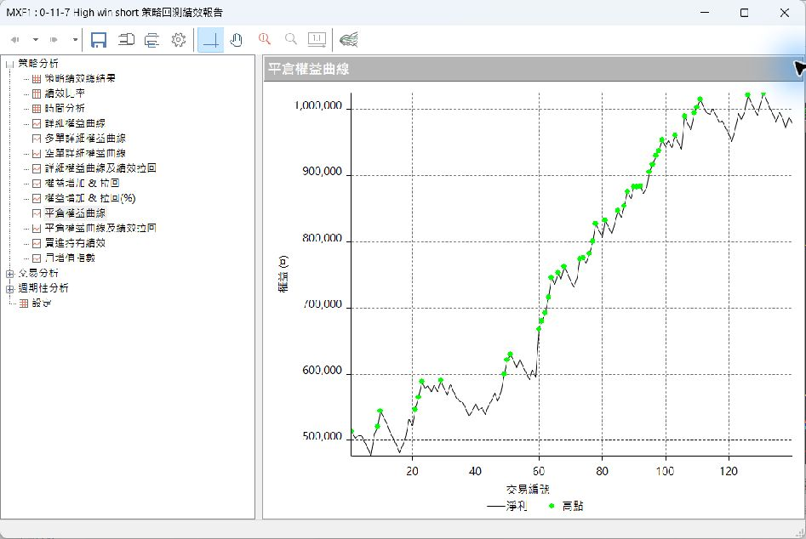
8-黑馬靈通道(逆勢多空雙向) | 已嵌入截圖
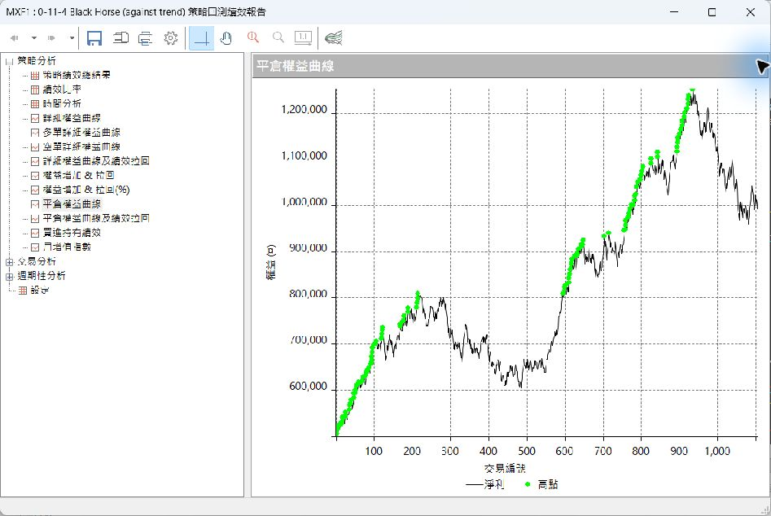
9-雙通道抓噴出(多空雙向) | 已嵌入截圖
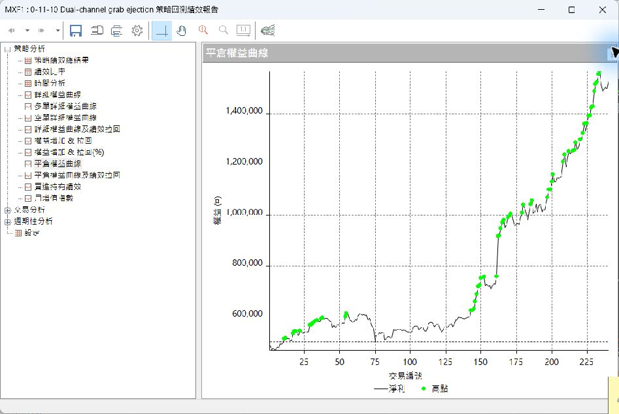
10-主力K(多空雙向) | 已嵌入截圖
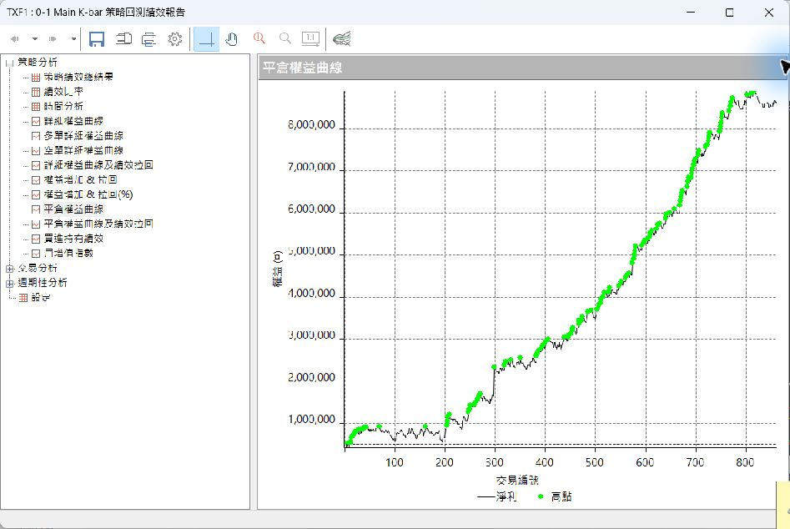
11-SAR(趨勢多空雙向) | 已嵌入截圖
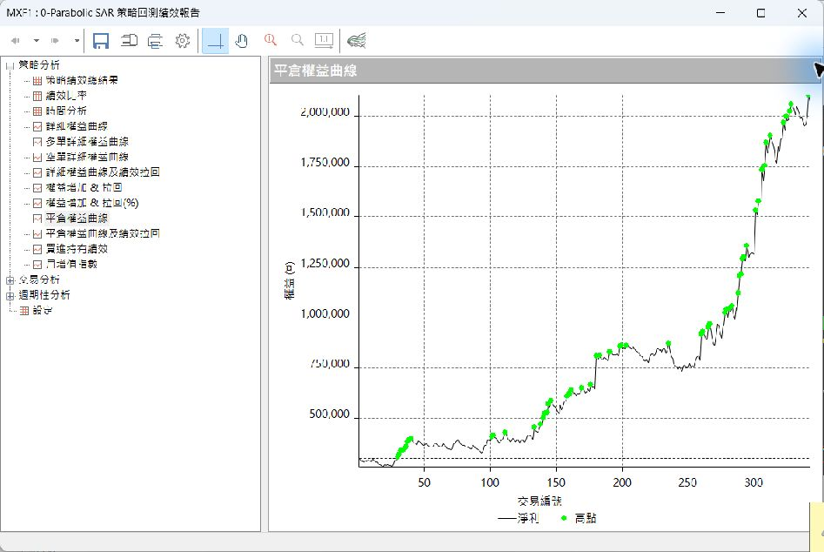
12-Supertrend(趨勢多空雙向) | 已嵌入截圖

